Lez 7 es 1
Giovani lettori in Italia nel 2006
LETTORI IN ITALIA
Anno 2006-dati Istat(dati in migliaia)

ETÀ | LEGGE LIBRI | NON LEGGE LIBRI
6-10 | 966 | 1603
11-14 | 521 | 1715
15-17 | 385 | 1384
18-19 | 296 | 843
20-24 | 787 | 2161
25-34 | 2236 | 5542
TOTALI | 5191 | 13248

Giovani lettori in Italia nel 2006

Lez 7 es 2
MEDAGLIERE
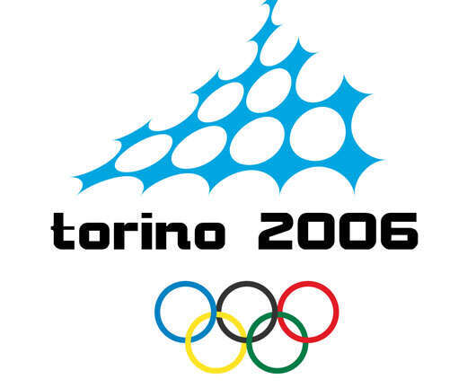

Medaglie
 | Oro | Argento | Bronzo
GERMANIA | 11 | 12 | 6
STATI UNITI | 9 | 9 | 7
AUSTRIA | 9 | 7 | 7
RUSSIA | 8 | 6 | 8
CANADA | 7 | 10 | 7
SVEZIA | 7 | 2 | 5
COREA DEL SUD | 6 | 3 | 2
SVIZZERA | 5 | 4 | 5
ITALIA | 5 | 0 | 6

Nazione
 |  |  | Oro | Argento | Bronzo | Totale

MEDAGLIE D'ORO VINTE
GERMANIA | 11
STATI UNITI | 9
AUSTRIA | 9
RUSSIA | 8
CANADA | 7
SVEZIA | 7
COREA DEL SUD | 6
SVIZZERA | 5
ITALIA | 5
1 |  | Germania | 11 | 12 | 6 | 29
2 |  | Stati Uniti | 9 | 9 | 7 | 25
3 |  | Austria | 9 | 7 | 7 | 23
4 |  | Russia | 8 | 6 | 8 | 22
5 |  | Canada | 7 | 10 | 7 | 24
6 |  | Svezia | 7 | 2 | 5 | 14
7 |  | Corea del sud | 6 | 3 | 2 | 11
8 |  | Svizzera | 5 | 4 | 5 | 14
9 |  | Italia | 5 | 0 | 6 | 11
 | TOTALE |  | 67 | 53 | 53

